Gantt Chart
GANTT Chart - Geïntegreerde Zorg Waasland

1. GRAFIEK
NIVEAU IMPLEMENTATIE ACTIES GEÏNTEGREERDE ZORG WAASLAND

2. ACTIES DETAIL

Legende |  | Voorziene timing gerespecteerd ? |  |  |  | Niveau implementatie |  | Niveau actie |  |  |  |  | Afhankelijkheden, timing niet te bepalen
 |  |  | OP SCHEMA |  |  | C = Conceptueel |  | POP = populatieniveau
 |  |  | MET VERTRAGING |  |  | O = Ontwerp |  | PAT = patëntniveau
 |  |  | NOG NIET GESTART / GESTOPT |  |  | P = Piloot
 |  |  |  |  |  | I = Implementatie
 |  |  |  |  |  | S = Opschaling
 |  |  |  |  |  |  |  | 2018 |  |  |  | 2019 |  |  |  | 2020 |  |  |  | 2021
SD | OD | Actie-nr | Cluster | Niveau | Beschrijving Actie |  | Projectfiche | J1 Q1 | J1 Q2 | J1 Q3 | J1 Q4 | J2 Q1 | J2 Q2 | J2 Q3 | J2 Q4 | J3 Q1 | J3 Q2 | J3 Q3 | J3 Q4 | J4 Q1 | J4 Q2 | J4 Q3 | J4 Q4 | Verantwoordelijke uitvoerder(s)
1 | 1 | 1 | 3 | POP | Media-campagne |  | ZIE COMMUNICATIEPLAN | C | C | O | O | O | I | I | I | S | S | S | S | S | S | S | S | vzw Geïntegreerde Zorg Waasland
 |  |  |  |  |  |  |  | C | C | O | O | O | I | I | I
1 | 1 | 2 | 1 | PAT | Systematische bevraging van patiënten |  | KLIK HIER | C | C | O | O | O | P | P | I | I | I | I | S | S | S | S | S | Wit-Gele-Kruis
 |  |  |  |  |  |  |  | C | C | C | C | O | O | O | P
1 | 2 | 3 | 2 | POP | Training van alle zorgverleners - ICF model |  | KLIK HIER | O | O | O | O | P | I | I | I | S | S | S | S | S | S | S | S | vzw Geïntegreerde Zorg Waasland
 |  |  |  |  |  |  |  | O | O | O | O | P | I | I | I
1 | 3 | 4 | 3 | POP | Systematiseren griepvaccin bij doelgroep |  | KLIK HIER |  | O | I |  |  | O | I |  |  | O | I |  |  | O | I |  | CM Waas en Dender, LOGO Waasland
 |  |  |  |  |  |  |  |  | O | I
1 | 3 | 5 | 1 | PAT | Organiseren dagelijks follow-up van patiënten (inzake gezondheids- en levensdoelstellingen) |  | KLIK HIER | C | C | O | O | O | P | P | P | I | I | I | I | S | S | S | S | LMN en SEL Waasland
 |  |  |  |  |  |  |  | C | C | O | O | O | O | P | P
1 | 3 | 6 | 3 | POP | Jaarlijks tandheelkundige screening |  | KLIK HIER | C | C | C | C | O | O | P | I | I | S | S | S | S | S | S | S | Zorgpunt Waasland, Samen Ouder
 |  |  |  |  |  |  |  | C | C | C | C | C | O | O | P
2 | 1 | 7 | 3 | POP | Sensibiliseringscampagne via media |  | ZIE COMMUNICATIEPLAN | C | C | O | O | O | O | P | P | I | I | I | S | S | S | S | S | Gemeentebesturen, mutualiteiten en vzw Geïntegreerde Zorg Waasland
 |  |  |  |  |  |  |  | C | C | O | O | O | O | P | P
2 | 2 | 8 | 4 | PAT | Chronisch zieken uitgenodigd aan georganiseerde vrije tijdbesteding |  | Nog niet beschikbaar | C | C | C | C | C | C | C | C | O | O | O | P | I | I | I | I | Gemeentebesturen en LMN Waasland
 |  |  |  |  |  |  |  | C | C | C | C | C | C | C | C
2 | 2 | 9 | 4 | PAT | Sociale (re)integratie als standaard doelstelling in het zorgplan |  | Nog niet beschikbaar | C | C | C | C | C | C | C | C | O | O | O | P | I | I | S | S | Wit-Gele-Kruis Oost-Vlaanderen
 |  |  |  |  |  |  |  | C | C | C | C | C | C | C | C
2 | 3 | 10 | 4 | POP | Professionele re-integratie - in overleg met VDAB/ziekenfondsen |  | Nog niet beschikbaar | C | C | C | C | C | C | C | C | O | O | O | P | I | I | I | I | VDAB en mutualiteiten
 |  |  |  |  |  |  |  | C | C | C | C | C | C | C | C
3 | 1 | 11 | 2 | POP | Opleiding gestandaardiseerde afname v/d belrai screener & belrai |  | KLIK HIER | C | O | O | O | O | P | P | I | I | I | I | S | S | S | S | S | Familiehulp, Wit-Gele-Kruis, ZorgConnect, Polet
 |  |  |  |  |  |  |  | C | C | C | O | O | P | P | P
3 | 1 | 12 | 2 | POP | Training in het hanteren van een preventiepakket & follow-up |  | KLIK HIER | C | C | C | C | C | O | O | O | O | P | P | I | I | I | S | S | LMN Waasland
 |  |  |  |  |  |  |  | C | C | C | C | C | C | C | O
3 | 1 | 13 | 2 | POP | Opleiding in het gebruik van de ZARIT BURDEN 12 |  | Nog niet beschikbaar | C | C | C | C | C | C | C | C | O | O | P | I | I | I | S | S | Wit-Gele-Kruis Oost-Vlaanderen
 |  |  |  |  |  |  |  | C | C | C | C | C | C | C | C
3 | 2 | 14 | 1 | POP | Systematisch aanschrijven van de 6000 patiënten |  | KLIK HIER | O | O | O | O | P | I | I | I | S | S | S | S | S | S | S | S | Mutualiteiten
 |  |  |  |  |  |  |  | O | O | O | O | O | O | O | O
3 | 2 | 15 | 5 | PAT | Zorgafhankelijke personen die verstoken blijven van hulp contacteren |  | Nog niet beschikbaar | C | C | C | C | C | C | C | C | O | O | O | P | I | I | I | I | CAW
 |  |  |  |  |  |  |  | C | C | C | C | C | C | C | C
3 | 3 | 16 | 1 | PAT | Screening v/d graad v. zorgafhankelijkheid bij geïncludeerde patiënten |  | KLIK HIER | C | O | O | O | O | P | P | I | I | I | S | S | S | S | S | S | Familiehulp, Wit-Gele-Kruis, ZorgConnect, Polet
 |  |  |  |  |  |  |  | C | C | O | O | O | P | P | I
3 | 3 | 17 | 1 | PAT | Aanbod van casemanagement & selfmanagement bij patiënten |  | KLIK HIER | C | C | O | O | O | O | P | P | I | I | I | S | S | S | S | S | Wit-Gele-Kruis Oost-Vlaanderen
 |  |  |  |  |  |  |  | C | C | C | C | C | O | O | P
3 | 4 | 18 | X | POP | Lees-en schrijfrechten voor zorgactoren in COZO & VITALINK |  | NVT | C | C | O | O | O | O | O | O |  |  |  |  |  |  |  |  | /
 |  |  |  |  |  |  |  | C | C | O | O
3 | 4 | 19 | X | POP | Koppeling COZO-VITALINK voor transmurele elek. gegevingsuitwisseling |  | NVT | C | C | O | O | O | O | O | O |  |  |  |  |  |  |  |  | /
 |  |  |  |  |  |  |  | C | C | O | O
3 | 4 | 20 | 1 | PAT | Voor elke geïncludeerde werken met gedeeld medicatieschema |  | KLIK HIER | C | O | O | O | O | P | P | I | I | I | S | S | S | S | S | S | Huisartsenkoepel Waasland, Wase Apothekersvereniging
 |  |  |  |  |  |  |  | C | O | O | O | O | P | P | P
3 | 5 | 21 | 1 | PAT | Bevorderen multidiscip. Overleg rond patiënten & MDO's optimaliseren |  | KLIK HIER | O | O | O | O | P | I | I | I | S | S | S | S | S | S | S | S | SEL Waasland
 |  |  |  |  |  |  |  | O | O | O | O | P | P | P | P
3 | 6 | 22 | 1 | PAT | Systematische screening naar therapietrouw rond medicatie |  | KLIK HIER | O | O | O | O | P | I | I | I | S | S | S | S | S | S | S | S | Wase Apothekers
 |  |  |  |  |  |  |  | O | O | O | O | P | P | P | I
3 | 6 | 23 | 1 | PAT | Uitwerken van educatieprogramma rond medicatie & huisarts betrekken |  | KLIK HIER | C | O | O | O | O | P | P | I | I | I | S | S | S | S | S | S | ZorgConnect
 |  |  |  |  |  |  |  | C | C | O | O | O | O | O | O
3 | 6 | 24 | X | PAT | Onderzoek rond mogelijkheid van geblisterde medicatie in thuiszorg |  | Zie indiening KBS | C | C | O | O | O | O | O | O |  |  |  |  |  |  |  |  | Wit-Gele-Kruis, Wase apothekersvereninging
 |  |  |  |  |  |  |  | C | C | O | O
3 | 6 | 25 | 1 | PAT | MFO uitbreiden naar alle WZC o.b.v. RIZIV-project St-Niklaas |  | KLIK HIER | C | C | C | O | O | O | P | I | I | S | S | S | S | S | S | S | Samen Ouder, Zorgpunt Waasland
 |  |  |  |  |  |  |  | C | C | C | C | O | O | P | I
3 | 7 | 26 | 6 | PAT | Nieuw educatie-voortraject voor diabetes-patiënten type II |  | KLIK HIER | O | O | O | P | P | P | P | I | I | I | S | S | S | S | S | S | LMN Waasland
 |  |  |  |  |  |  |  | O | O | O | P | P | P | P | P
3 | 8 | 27 | 6 | PAT | Uitwerking specifiek zorgtraject dementie |  | KLIK HIER | C | C | O | O | P | I | I | I | I | I | I | S | S | S | S | S | Alzheimer Liga, AZ Nikolaas
 |  |  |  |  |  |  |  | C | C | O | O | P | I | I | I
5 | 1 | 28 | 6 | POP | Geïntegreerde Breed Onthaal |  | Nog niet beschikbaar | C | C | C | C | O | O | O | O | I | I | I | S | S | S | S | S | RWO
 |  |  |  |  |  |  |  | C | C | C | C | O | O | O | O
5 | 1 | 29 | 3 | POP | Opbouw interactieve website |  | KLIK HIER | O | O | P | I | I | I | I | S | S | S | S | S | S | S | S | S | vzw Multi Assist
 |  |  |  |  |  |  |  | O | O | P | I | I | I | I | S
5 | 2 | 30 | 1 | PAT | Rechten detecteren & garanderen voor geïnclueerde patiënten obv belrai |  | Nog niet beschikbaar | C | O | O | O | O | P | P | I | I | I | S | S | S | S | S | S | Mutualiteiten
 |  |  |  |  |  |  |  | C | O | O | O | P | P | P | P
5 | 2 | 31 | 2 | POP | Mut, OCMWs, etc... Zorgen voor breed info-onthaal en voor intern verwijssysteem mbt rechten |  | Nog niet beschikbaar | C | C | C | C | C | O | O | O | O | P | P | I | I | I | S | S | RWO
 |  |  |  |  |  |  |  | C | C | C | C | C | O | O | O
5 | 3 | 32 | 2 | POP | Onthaalmedewerkers met voldoende kennis over zorgaanbod |  | Nog niet beschikbaar | C | C | C | C | C | O | O | O | O | P | P | I | I | I | S | S | SEL, LMN Waasland, Geïntegreerde Zorg Waasland
 |  |  |  |  |  |  |  | C | C | C | C | C | C | C | C
6 | 1 | 33 | 5 | POP | Systematisch een appèl doen op mantelzorg en vrijwilligerswerk |  | Nog niet beschikbaar | C | C | C | C | C | C | C | O | O | O | P | P | I | I | I | I | SEL, LMN Waasland, Geïntegreerde Zorg Waasland
 |  |  |  |  |  |  |  | C | C | C | C | C | C | C | C
6 | 1 | 34 | 5 | POP | Koppeling met lokale mantelzorgnetwerken & stimulatie initiatieven |  | Nog niet beschikbaar | C | C | C | C | C | C | C | O | O | O | P | P | I | I | I | I | SEL, LMN Waasland, Geïntegreerde Zorg Waasland
 |  |  |  |  |  |  |  | C | C | C | C | C | C | O | O
6 | 1 | 35 | 2 | POP | Stimuleren alertheid bij betrokken zorgprofessionals |  | Nog niet beschikbaar | C | C | O | O | O | O | P | P | I | I | I | I | S | S | S | S | SEL, LMN Waasland, Geïntegreerde Zorg Waasland
 |  |  |  |  |  |  |  | C | C | C | C | O | O | O | O
6 | 2 | 36 | 5 | PAT | Psycho-educatie-aanbod voortzetten |  | Nog niet beschikbaar | C | C | C | C | C | C | C | O | O | O | P | P | I | I | I | I | Zorgpunt Waasland, GGZ-ADS
 |  |  |  |  |  |  |  | C | C | C | C | C | C | C | C
6 | 3 | 37 | 5 | POP | 2 lokale experimentele initiatieven buurtgerichte zorg met LDC ontwikkelen |  | KLIK HIER | C | O | O | P | P | P | I | I | S | S | S | S | S | S | S | S | Zorgpunt Waasland en gemeentebesturen
 |  |  |  |  |  |  |  | C | O | O | O | O | P | P | P
7 | 1 | 38 | X | POP | Lopende M-health-projecten & telemonitoring |  | NVT | C | C | O | O | O | O | O | O |  |  |  |  |  |  |  |  | /
 |  |  |  |  |  |  |  | C | C
7 | 1 | 39 | X | PAT | Toepassingsmogelijkheden van dig. ontwikkeling inzake medicatie-opvolging |  | Zie indiening KBS | C | C | O | O | O | O | O | O |  |  |  |  |  |  |  |  | /
 |  |  |  |  |  |  |  | C | C | O | O
7 | 1 | 40 | X | PAT | Personenalarm inschakelen ifv. Dwaaldetectie |  | Nog niet beschikbaar | C | C | C | C | C | C | C | C | O | O | O | P | P | I | I | I | Wit-Gele-Kruis Oost-Vlaanderen
 |  |  |  |  |  |  |  | C | C | C | C | C | C | C | C
7 | 2 | 41 | 6 | POP | Niet erkend centrum voor herstelverblijf in pilootproject geïntegreerd |  | Nog niet beschikbaar | C | C | C | C | C | C | C | O | O | O | P | P | I | I | I | I | AZ Nikolaas en Wit-Gele-Kruis
 |  |  |  |  |  |  |  | C | C | C | C | C | C | C | C
7 | 3 | 42 | 6 | PAT | Urencontingent van gezinszorg wordt afgestemd op behoeften van doelgroep |  | KLIK HIER | O | O | O | P | P | P | P | I | I | I | S | S | S | S | S | S | Familiehulp, Zorgpunt Waasland, ZorgConnect
 |  |  |  |  |  |  |  | O | O | O | O | O | P | P | P
7 | 4 | 43 | 6 | POP | Individueel patiënten-transport inventaris & overleg over standaardisatie |  | Nog niet beschikbaar | C | C | C | C | C | C | C | C | O | O | O | P | P | I | I | I | SEL Waasland
 |  |  |  |  |  |  |  | C | C | C | C | C | C | C | C

Acties in conceptfase |  |  |  |  |  |  |  | 35 | 29 | 19 | 18 | 15 | 12 | 12 | 9 | 0 | 0 | 0 | 0 | 0 | 0 | 0 | 0 | VOOROPGESTELD Aantal acties in conceptfase ('C')
 |  |  |  |  |  |  |  |  |  |  |  |  |  |  |  |  |  |  |  |  |  |  |  | REËEL Aantal acties in conceptfase ('C')
Acties in ontwerpfase |  |  |  |  |  |  |  | 7 | 14 | 22 | 22 | 16 | 13 | 9 | 10 | 14 | 12 | 6 | 0 | 0 | 1 | 0 | 0 | VOOROPGESTELD Aantal acties in ontwikkelingsfase ('O')
 |  |  |  |  |  |  |  |  |  |  |  |  |  |  |  |  |  |  |  |  |  |  |  | REËEL Aantal acties in ontwikkelingsfase ('O')
Acties in uitvoeringsfase |  |  |  |  |  |  |  | 0 | 0 | 2 | 3 | 8 | 15 | 19 | 19 | 23 | 26 | 32 | 37 | 37 | 37 | 38 | 37 | VOOROPGESTELD Aantal acties in uitvoeringsfase ('P','I','S')
 |  |  |  |  |  |  |  |  |  |  |  |  |  |  |  |  |  |  |  |  |  |  |  | REËEL Aantal acties in uitvoeringsfase ('P','I','S')

Communicatieplan
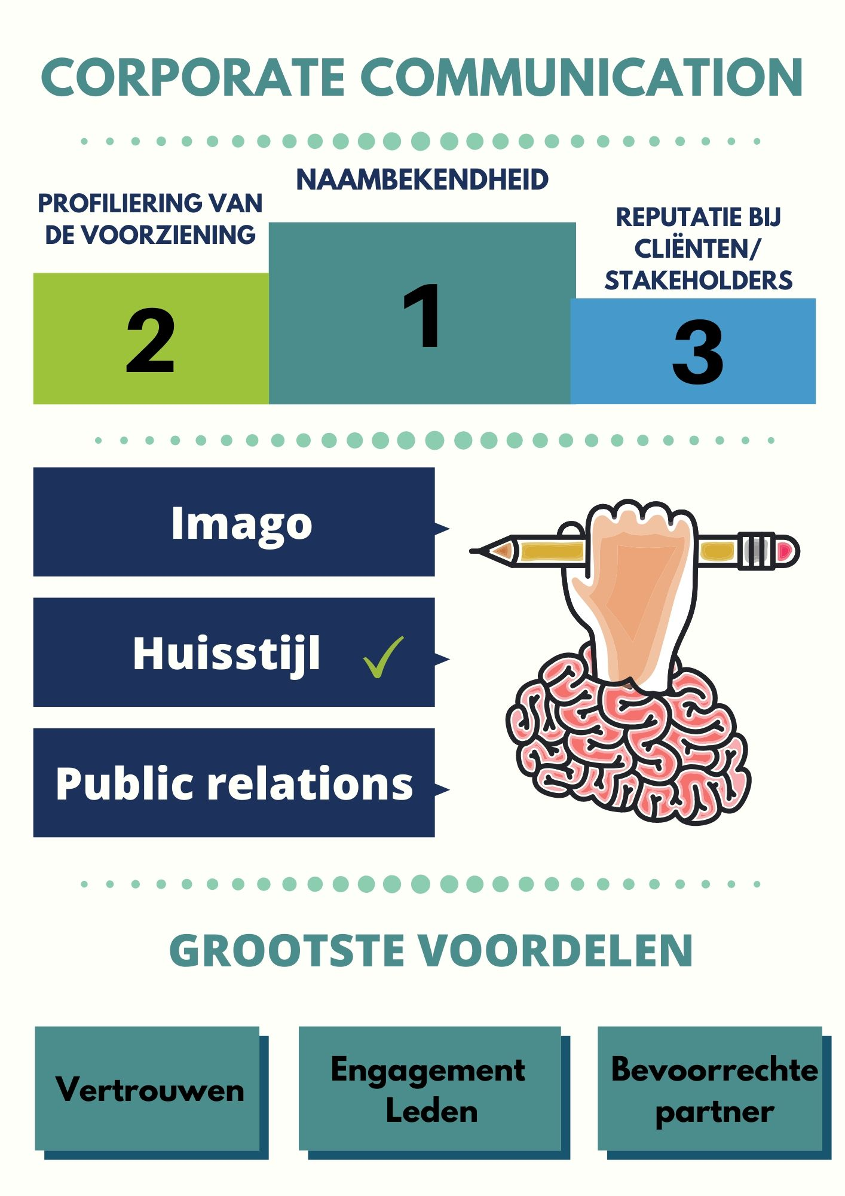
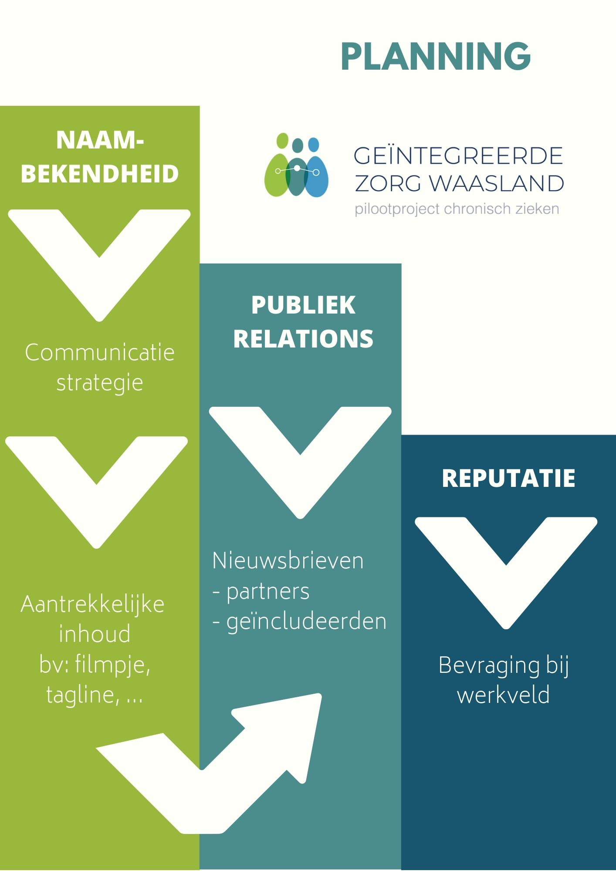
COMMUNICATIEPLAN ALGEMEEN

OVERZICHT 2019
DOELGROEP | BOODSCHAP | DOEL | KANAAL | FREQUENTIE
 |  |  |  | JAN | FEB | MRT | APR | MEI | JUN | JUL | AUG | SEP | OKT | NOV | DEC
Consortium | Aansluiten bij vzw Geïntegreerde Zorg Waasland | Lidmaatschap | Stichtingsvergadering
 |  |  | Mails
 | Oproep werkgroepen | Actief engagement | Mails
 | Hoe sluit ik mensen aan? | Inclusieprocedure | Website
 |  |  | Folder
 |  |  | Infodocument
 | Welke werkgroepen zijn operationeel? Hoeveel inclusies zijn er? | Stand van Zaken meegeven | Algemene Vergadering
 |  |  | Sharepoint
 |  |  | Website
 |  |  | Nieuwsbrieven
Patiënt / Mantelzorger(s) / Burger | Sluit je aan | Hoe en waarom aansluiten bij het project? | Toestemmingsformulier
 |  |  | Infodocument
 |  |  | Infofolder
 |  |  | Website
 | Informeren patiënten | Hoe kan ik zelf aan de slag met mijn gezondheid ? | Website
 | Maak kennis met geïntegreerde zorg Waasland | Bekendmaking principes geïntegreerde zorg | Website
 |  | Naamsbekendheid van het project | Persmoment
 |  |  | Artikels (magazines/kranten)
 |  |  | Website
Zorg - en hulpverleners | Hoe sluit ik mensen aan? | Procedure voor inclusie | Website
 |  |  | Stappenplannen
 |  |  | Folder
 | Maak kennis met geïntegreerde zorg Waasland | Naamsbekendheid van het project
 | Uitrollen acties | Gekendheid stappenplan acties | Website
 |  |  | Mails
 | Toekomstige acties ? | Oproep tot actief betrekken | Nieuwsbrieven / Mails
 |  |  | Website
 | Wat zijn jouw ervaringen? | Actieve bevraging en evaluatie | Mails
 | Welke werkgroepen zijn operationeel? | Stand van Zaken meegeven met de werkgroepen | Nieuwsbrieven

PLANNING 2020
DOELGROEP | BOODSCHAP | DOEL | KANAAL | FREQUENTIE
 |  |  |  | JAN | FEB | MRT | APR | MEI | JUN | JUL | AUG | SEP | OKT | NOV | DEC
Consortium | Ik maak deel uit van geïntegreerde zorg Waasland | Uitdragen naamsbekendheid project | Filmpje
 | Hoe sluit ik mensen aan? | Kanaal aanreiken en mee verspreiden waarmee de burger zich kan aansluiten | Kaartje met toestemmingsformulier
 |  | Procedure voor inclusie heel concreet en praktisch uitleggen | Website
 |  |  | Folder
 |  |  | Filmpje
 | Welke werkgroepen zijn operationeel? Hoeveel inclusies zijn er? | Stand van Zaken meegeven met de werkgroepen | Algemene Vergadering
 |  |  | Sharepoint
 |  |  | Website
 |  |  | Nieuwsbrieven
Eerstelijnszones | Maak kennis met geïntegreerde zorg Waasland | Naamsbekendheid van het project | Filmpje
 | Hoe sluit ik mensen aan? | Kanaal aanreiken en mee verspreiden waarmee de burger zich kan aansluiten | Kaartje met toestemmingsformulier
 |  | Procedure voor inclusie heel concreet en praktisch uitleggen | Filmpje
 | Welke werkgroepen zijn er en wat doet Geïntegreerde zorg Waasland? | Samenwerking bevorderen, overlappende projecten | Informatiesessies op zorgraad
Patiënt / Mantelzorger(s) / Burger | Hoe en waarom aansluiten bij het project? | Burgers gaan zich spontaan aansluiten | Laagdrempelig toestemmingsformulier
 |  |  | Website
 | Hoe kan ik zelf aan de slag met mijn gezondheid ? | Informeren patiënten | Informatiesessies
 |  |  | Website
 | Participatie aan focusgroepen / infosessie | Aftoetsen van ideeën vanuit werkgroepen | Infosessie
 |  | Capteren van noden uit de leefomgeving | Infosessie
 |  | Nieuwigheden die ontwikkeld zijn binnen werkgroepen | Website
 | Maak kennis met geïntegreerde zorg Waasland | Bekendmaking principes geïntegreerde zorg | Website
 |  | Naamsbekendheid van het project | Filmpje
Zorg - en hulpverleners | Hoe sluit ik mensen aan? | Procedure voor inclusie heel concreet en praktisch uitleggen | Filmpje
 |  |  | Website
 |  | Kanaal aanreiken en mee verspreiden waarmee de burger zich kan aansluiten | Kaartje met toestemmingsformulier
 | Maak kennis met geïntegreerde zorg Waasland | Naamsbekendheid van het project | Filmpje
 | Toekomstige acties ? | Oproep tot actief betrekken | Nieuwsbrieven / Mails
 |  |  | Website
 | Wat zijn jouw ervaringen | Actieve bevraging en evaluatie | Mails
 | Welke werkgroepen zijn operationeel? | Stand van Zaken meegeven met de werkgroepen | Website
 |  |  | Nieuwsbrieven

COMMUNICATIEPLAN PER ACTIE

Actie-nr | Beschrijving Actie |  |  | Communicatieplan actie
1 | Media-campagne |  |  | ZIE HIERBOVEN
2 | Systematische bevraging van patiënten |  |  | ZIE PROJECTFICHE
3 | Training van alle zorgverleners - ICF model |  |  | ZIE PROJECTFICHE
4 | Systematiseren griepvaccin bij doelgroep |  |  | ZIE PROJECTFICHE
5 | Organiseren dagelijks follow-up van patiënten (inzake gezondheids- en levensdoelstellingen) |  |  | ZIE PROJECTFICHE
6 | Jaarlijks tandheelkundige screening |  |  | ZIE PROJECTFICHE
7 | Sensibiliseringscampagne via media |  |  | ZIE HIERBOVEN
8 | Chronisch zieken uitgenodigd aan georganiseerde vrije tijdbesteding |  |  | Nog niet beschikbaar
9 | Sociale (re)integratie als standaard doelstelling in het zorgplan |  |  | Nog niet beschikbaar
10 | Professionele re-integratie - in overleg met VDAB/ziekenfondsen |  |  | Nog niet beschikbaar
11 | Opleiding gestandaardiseerde afname v/d belrai screener & belrai |  |  | ZIE PROJECTFICHE
12 | Training in het hanteren van een preventiepakket & follow-up |  |  | Nog niet beschikbaar
13 | Opleiding in het gebruik van de ZARIT BURDEN 12 |  |  | Nog niet beschikbaar
14 | Systematisch aanschrijven van de 6000 patiënten |  |  | ZIE PROJECTFICHE
15 | Zorgafhankelijke personen die verstoken blijven van hulp contacteren |  |  | Nog niet beschikbaar
16 | Screening v/d graad v. zorgafhankelijkheid bij geïncludeerde patiënten |  |  | ZIE PROJECTFICHE
17 | Aanbod van casemanagement & selfmanagement bij patiënten |  |  | ZIE PROJECTFICHE
18 | Lees-en schrijfrechten voor zorgactoren in COZO & VITALINK |  |  | NVT
19 | Koppeling COZO-VITALINK voor transmurele elek. gegevingsuitwisseling |  |  | NVT
20 | Voor elke geïncludeerde werken met gedeeld medicatieschema |  |  | ZIE PROJECTFICHE
21 | Bevorderen multidiscip. Overleg rond patiënten & MDO's optimaliseren |  |  | ZIE PROJECTFICHE
22 | Systematische screening naar therapietrouw rond medicatie |  |  | ZIE PROJECTFICHE
23 | Uitwerken van educatieprogramma rond medicatie & huisarts betrekken |  |  | ZIE PROJECTFICHE
24 | Onderzoek rond mogelijkheid van geblisterde medicatie in thuiszorg |  |  | NVT
25 | MFO uitbreiden naar alle WZC o.b.v. RIZIV-project St-Niklaas |  |  | ZIE PROJECTFICHE
26 | Nieuw educatie-voortraject voor diabetes-patiënten type II |  |  | ZIE PROJECTFICHE
27 | Uitwerking specifiek zorgtraject dementie |  |  | ZIE PROJECTFICHE
28 | Geïntegreerde Breed Onthaal |  |  | Nog niet beschikbaar
29 | Opbouw interactieve website |  |  | ZIE PROJECTFICHE
30 | Rechten detecteren & garanderen voor geïnclueerde patiënten obv belrai |  |  | Nog niet beschikbaar
31 | Mut, OCMWs, etc... Zorgen voor breed info-onthaal en voor intern verwijssysteem mbt rechten |  |  | Nog niet beschikbaar
32 | Onthaalmedewerkers met voldoende kennis over zorgaanbod |  |  | Nog niet beschikbaar
33 | Systematisch een appèl doen op mantelzorg en vrijwilligerswerk |  |  | Nog niet beschikbaar
34 | Koppeling met lokale mantelzorgnetwerken & stimulatie initiatieven |  |  | Nog niet beschikbaar
35 | Stimuleren alertheid bij betrokken zorgprofessionals |  |  | Nog niet beschikbaar
36 | Psycho-educatie-aanbod voortzetten |  |  | Nog niet beschikbaar
37 | 2 lokale experimentele initiativen buurtgerichte zorg met LDC ontwikkelen |  |  | ZIE PROJECTFICHE
38 | Lopende M-health-projecten & telemonitoring |  |  | NVT
39 | Toepassingsmogelijkheden van dig. ontwikkeling inzake medicatie-opvolging |  |  | NVT
40 | Personenalarm inschakelen ifv. Dwaaldetectie |  |  | Nog niet beschikbaar
41 | Niet erkend centrum voor herstelverblijf in pilootproject geïntegreerd |  |  | Nog niet beschikbaar
42 | Urencontingent van gezinszorg wordt afgestemd op behoeften van doelgroep |  |  | ZIE PROJECTFICHE
43 | Individueel patiënten-transport inventaris & overleg over standaardisatie |  |  | Nog niet beschikbaar

COMMUNICATIESTRATEGIE

